2
외부공급자 관리 절차서 |  |  |  |  |  |  |  |  |  | 문서 번호 | MD-0809
 |  |  |  |  |  |  |  |  |  | 쪽 | 1
제정일자 |  | 2025-05-28 |  | 개정 번호 |  | 1 | 개정 일자 |  | 2025-05-28 | 시행일자 | 2025-05-28

×100
×100
×100
×100
영업관리 프로세스
구분 | IN PUT |  | 공급자 |  | 주관부문 |  |  | 관련부문 |  |  |  | OUT PUT
 |  |  |  |  | 구매팀 |  |  | 관련팀
PLAN | 업체현황 확인 |  |  |  |  |  |  |  |  |  |  | 업체평가 필요성검토
필요성 검토

업체평가계획 수립
 | 업체평가필요성 |  |  |  |  |  |  |  |  |  |  | ()년 공급업체 평가
 | 검토서 |  |  |  |  |  |  |  |  |  |  | 계획서
DO | 정기평가계획서 |  |  |  |  |  |  |  |  |  |  | 자격인증평가표
평가팀 구성
 |  |  |  |  |  |  |  |  |  |  |  | 자격인증관리대장

업체
현황
업체현황 접수 및 확인
 | 업체실태조사서 |  |  |  |  |  |  |  |  |  |  | 업체실태조사서
 | 작성요청

신규평가
(신규업체)
정기평가
(사후평가)
임시평가
 | 신규업체 유무 |  |  |  |  |  |  |  |  |  |  | 업체평가계획서
 | 정기업체등급평가
 | 계획
N
평가
 |  |  |  |  |  |  |  |  |  |  |  | 협력업체등급심사
 |  |  |  |  |  |  |  |  |  |  |  | 평가표 (신규평가)
Y
N
평가
 |  |  |  |  |  |  |  |  |  |  |  | 업체선정(품의서)
 |  |  |  |  |  |  |  |  |  |  |  | 평가표 (정기평가)
Y
 | 거래실적
평가
 | 품질데이터 |  |  |  |  |  |  |  |  |  |  | 협력업체등급심사
N
Y
CHECK | 부적합사항 |  |  |  |  |  |  |  |  |  |  | 평가표(임시평가)
 |  |  |  |  |  |  |  |  |  |  |  | 품질데이터
접수
계약체결 및 등록
 |  |  |  |  |  |  |  |  |  |  |  | 부적합사항
 | 업체선정품의서 |  |  |  |  |  |  |  |  |  |  | 기본거래 계약서
구매업무 프로세스
ACTION
등록 및 유지관리
 | 평가대상업체 |  |  |  |  |  |  |  |  |  |  | 등급평가결과
 | 선정 |  |  |  |  |  |  |  |  |  |  | 또는
 |  |  |  |  |  |  |  |  |  |  |  | 시정조치요구

3
#VALUE! |  |  |  |  |  |  | 문서 번호 | MD-0809
 |  |  |  |  |  |  | 쪽 | 2
제정일자 |  | #REF! | 개정 번호 | 1 | 개정 일자 | 2025-05-28 | 시행일자 | 2025-05-28

 | 1. 용어의 정의
 | 1.1 외주품
 | 시방서, 금형, 치공구 등을 사용하여 공급업체에서 생산하는 부품 또는 완제품을 말한다.
 | 1.2 임가공
 | 자체 개발하였으나 CAPA 부족 및 자체생산이 불가하여 공급업체에 금형 또는 장비를 대여하여
 | 주거나, 당사에서 생산하여 후 공정의 가공부분을 공급업체에 의뢰하는 일체의 행위를 말한다.

 | 2. 필요성 검토
 | 2.1 외주품 신규개발업체 선정시 실시한다.
 | 2.2 심각한 문제 발생시 실시한다.
 | 2.3 기존업체 유지 관리시 실시한다.
 | 2.4 고객사에서 요구하는 인증제도에 준하지 못하는 업체는 선정기준에서 제외시킬 수 있다.
 | (단, 업체부도 및 사업포기 등의 긴급상황 발생 시 신속히 대체업체 선정 및 신규업체 개발을
 | 실시하여 생산에 지장이 없도록 한다.)
 | 2.5 고객사의 추천으로 특정하는 업체는 선정 및 등록을 할 수 있다.

 | 3. 평가자 자격 인증
 | 인적자원관리에 의거하여 자격인증된자가 업체평가를 한다.

 | 4. 공급업체 평가 구분
 | 4.1 신규평가 (신규업체)
 | 4.1.1 신규평가는 외주품 개발을 위한 신규업체 선정시 실시한다.
 | 4.1.2 당사 월매출 5백만원 이하의 업체로서 납기, 품질상의 문제가 과거 3년 이상 없는 업체로
 | 품질팀장이 인정한 업체는 평가 대상에서 제외할 수 있다.
 | 4.1.3 신규업체평가는 업체로부터 업체현황을 접수 받아 자격인증된자가 점검표를 근거로
 | 평가방법에 따라 평가하고 구매팀장의 승인을 받아 등록관리 한다.

 | 4.2 정기평가(사후평가)
 | 4.2.1 정기평가는 기존에 등록된 업체에 한해서 실시한다.
 | 4.2.2 정기평가 목적은 등록업체의 품질을 향상시키고 적기 납품을 유도해 공급업체와
 | 당사의 원만한 거래관계를 유지하는데 있다.
 | 4.2.3 평가등급을 기준으로 정해진 주기에 따라 평가계획을 수립, 실행한다.
 | 4.2.4 정기평가는 평가일을 기준으로 매년 실시 한다.
 | 1) 평가대상업체 선정기간 : 매년
 | 2) 평가일정 : 매년
 | 4.3 임시평가
×100
×100
×100
×100
 | 4.3.1 구매팀에서는 등록된 업체에서 제품 품질에 심각한 영향을 미치는 문제를 야기시켰을
 | 경우 품질팀과 평가팀을 구성하여 임시평가를 실시한다.
 | 4.3.2 구매팀은 당사 LINE 결품 및 반품이 년간 총 5회 이상인 업체, 고객 LINE의 결품 1회 발생
 | 한 업체는 임시평가를 실시한다. (단, 구매팀장 판단하에 합당한 사유가 있는 협력사에
 | 대해서는 임시평가를 제외한다.)
 | 4.3.3 임시평가 결과에 따라 구매팀장과 품질팀장은 협의하여 등록 유지 또는 거래중단을 판단한다.

 | 5. 평가방법의 구분
 | 5.1 서류평가
 | 구매팀장은 증빙서류를 접수, 검토하여 적정시에 승인토록 하며 특별사항이 있을시 대표이사의
 | 승인을 득 한 후 등록한다.
 | 5.2 현장평가
 | 신규평가시 구매팀은 품질팀과 함께 "공급업체 사전 평가서 (=신규협력업체평가서)"에
 | 의거 평가하며 정기평가시 구매팀에서는 "등급 평가서"에 의해 공급업체를 평가한 후 적합
 | (60점 이상)하다고 판단되면 구매팀장의 승인을 득한다.
 | 5.3 구매팀은 제품의 형식, 최종 제품 품질에 미치는 영향에 따라 다음 방법 중 하나를 선택하여
 | 업체 평가를 실시한다.

 | 6. 평가방법
 | 6.1 신규공급업체 선정 필요시 해당부서는 업종별 업체실태조사서에 의거 평가를 실시한다.
 | 6.2 구매팀의 공급업체 신규 등록을 위한 업체 현장평가는 신규협력업체평가서에 의거 실시 및
 | 현장 확인하고 점수가 60점 이상일 경우에만 공급업체 선정을 위해 업체선정보고서를 작성
 | 하여 구매팀장의 승인을 득한다. (50~60점의 경우는 조건부 합격 후 3개월내 재평가 후
 | 60점 이상이면 구매팀장 승인을 득한다.)
 | 6.3 고객이 특정하는 업체가 당사의 공급업체로 등록될 경우도 구매담당자는 공급업체 선정보고서를
 | 작성하여 구매팀장에게 보고한다. (이때 품질팀장에게도 필히 함께 합의를 받아야 한다.)
 | 6.4 정기평가시 구매팀은 공급업체등급심사평가표의 내용을 기준으로 평가하며 내용은 다음과
 | 같다.
 | 6.4.1 등급산정 및 통보(정기평가시)
 | 취합된 평가결과를 근거로 종합평가 점수를 산정하며, 다음과 같이 공급업체의 등급을
 | 결정한다.
 | 1) 등급내용

 | 2) 구매팀에서는 평가결과 60점 이상 업체의 경우 지적사항 및 평가항목별 무점수(0점)
 | 항목에 대해서 업체에서 대책을 수립하여 조치하도록 하고, 개선사항을 F/UP한다.
 | (개선 사항에 대한 유효성에 대한 검증은 품질팀과 함께 검증한다.)
 | 3) 평가결과 '4', '5' 등급에 대해서는 현재 문제점의 분명한 지적과 개선을 요청하는
 | 개선요청서를 발송하고 5등급에 한해서는 재평가를 실시하여 동일등급일 경우 거래를
 | 단절한다. (단, 구매팀장 및 대표이사의 승인에 의하여 당사 기여도 및 레벨업 의지가
 | 명확한 경우 1회에 한하여 개선 기회를 부여할 수 있다.)
 | 4) 재발 품질문제가 다발하고, 주요 문제점이 있는 공급업체에도 등급에 관계없이 개선
 | 6.5.5 등급환산점수표
 | 등급환산 점수표는 공급업체정기평가서에 따른다.

 | 7. 업체등록
 | 구매팀은 공급업체 선정 후 거래기본계약서를 체결한다.
 | 7.1 공급업체 신규 등록시 필요한 서류는 다음과 같으며, 이에 국한 되지않는다.
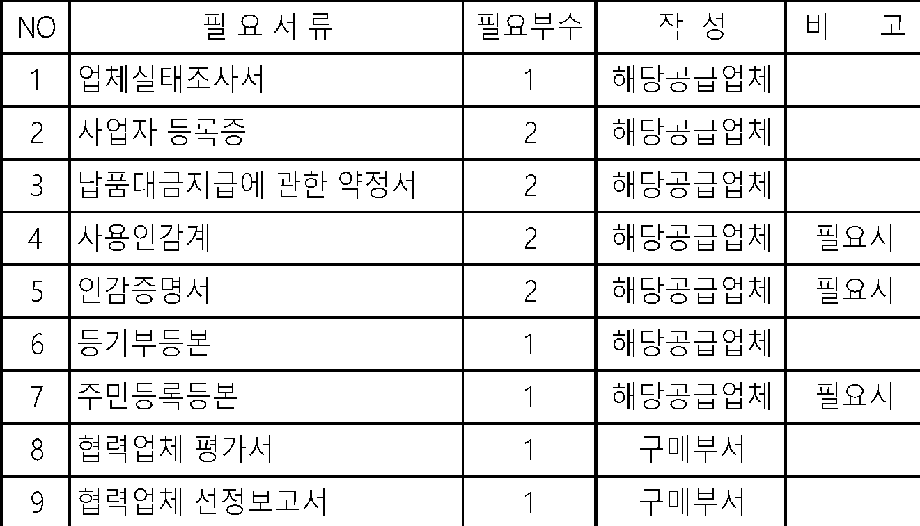
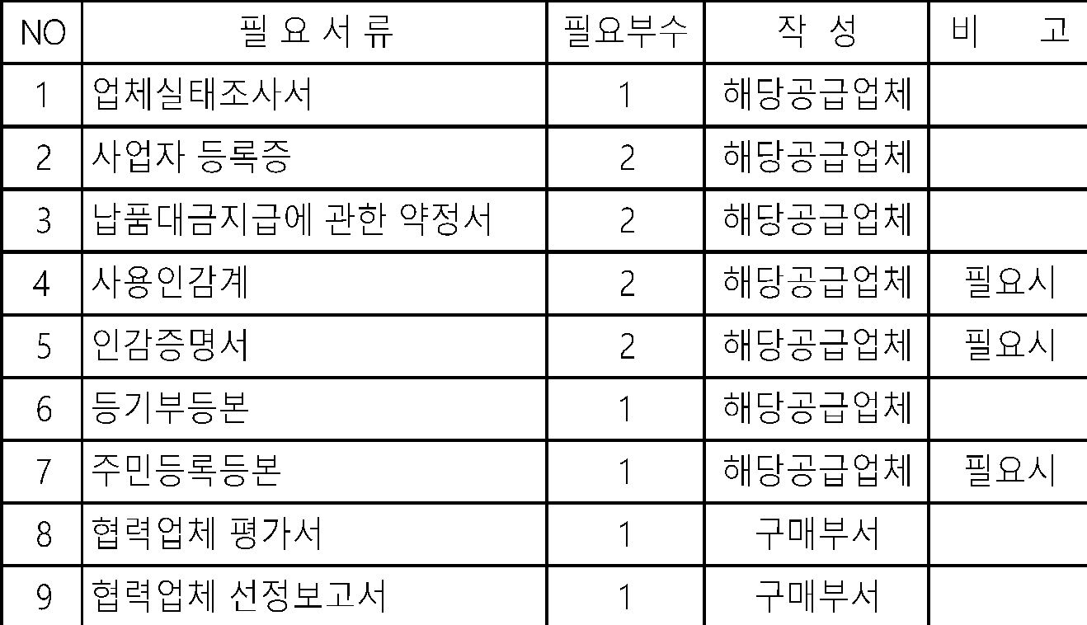

 | 7.2 구매팀에서는 외주업체의 등록, 거래중단, 승인품목 등에 대한 이력관리를 위해 공급업체
 | 등록 대장에 등록하여 관리한다.

 | 8. 업체 등록 취소
 | 8.1 거래단절 결정은 신중을 기하되 다음과 같은 사유가 발생시 대표이사의 승인을 득한 후
 | 거래중단을 하며, 이때 사전 예고의 서면 통지와 최고 기간을 거치도록 한다.
 | 8.2 등록 취소 대상
 | 8.2.1 자체 ITEM 반납업체
 | 8.2.2 재평가 결과 개선이 지연되거나 (협력사 사장, 공장장, 품질부서장 등) 개선 의욕이 없는 업체
 | 8.2.3 고의적인 목적으로 하자 발생(수량, 품질, 납기 등)이나 당사에 손실을 초래하게 한 경우
 | 8.2.4 부도 등 정상적인 기업 경영이 어렵거나 정지되는 경우
 | 8.2.5 당사 관련정보, 비밀 등을 누설시키거나 타사에 제공하는 경우
 | 8.2.6 비윤리적인 방법을 사용하는 경우
 | 8.2.7 지속적인 불량이 다발하고 및 동일 불량이 재발, 삼발, 사발되어 개선의 여지가 없으며
 | 고객 생산활동에 지대한 영향을 주는 협력업체로 개선의지, 유효한 개선활동이 없는
 | 협력사의 경우
 | 8.3 등록 취소 절차
 | 8.3.1 등록 취소 대상에 해당하는 업체에 대하여 대표이사의 승인을 득하고 모든 ITEM의
 | 이관을 완료 후 관련부서로 업체 등록 취소를 통보한다.
 | 8.3.2 관련부서 조치사항
 | 1) 구매팀 : 모든 자재 거래관계 정산
 | 2) 구매팀 : 장비, 금형, JIG류 등 당사 자산이관
 | 3) 관리팀 : 대금정산 및 전산 CODE 삭제
 | 참조1 - 신규협력업체 발굴 방법
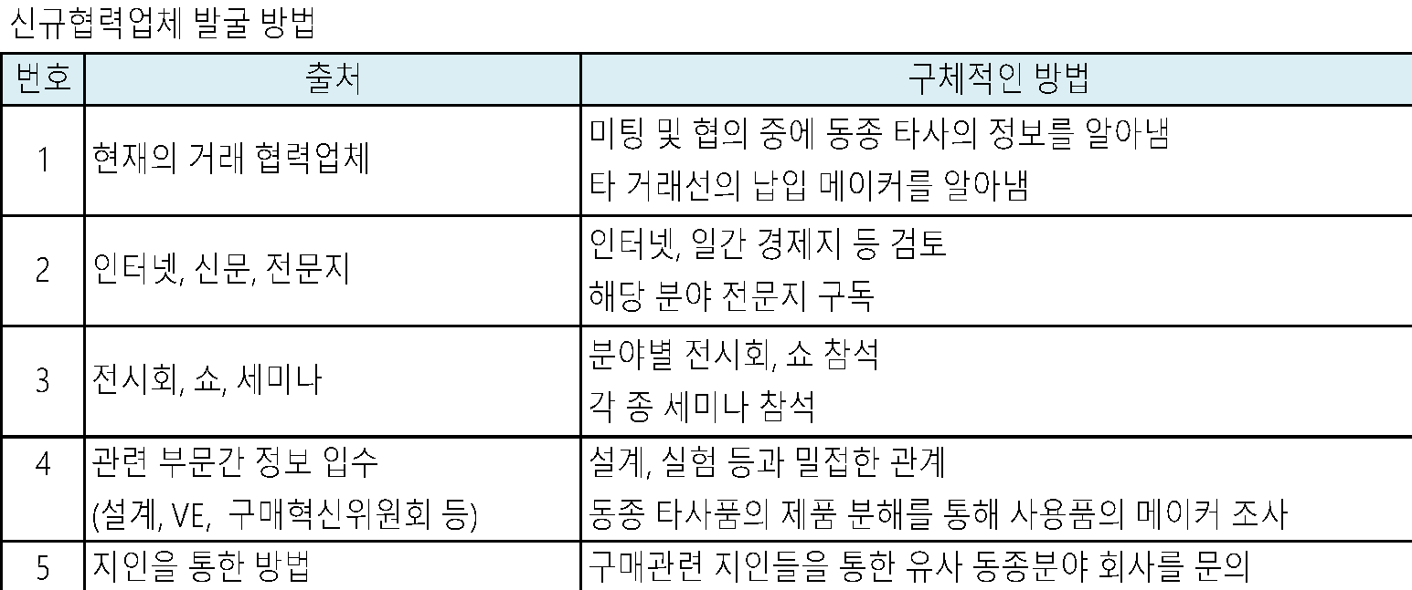


 | 참조2 - 신규협력업체 조건
 | 1. 해당 부품의 생산설비 및 검사설비가 비교적 최신장비로 잘 정비되어 있을 것
 | 2. 기술 능력이 축적되어 있고, 생산관리, 품질관리 체계가 확립되어 있을 것
 | 3. 재무구조가 건전하고 자금조달이 원활할 것
 | 4. 업체와의 거리 및 기타 여건상 관리가 용이할 것
 | 5. 업체 등급심사 결과 우선업체로 평가된 업체일 것
 | 6. 경영자의 인격 및 경영 능력을 갖추고 있을 것
 | 7. 노사간의 분쟁이 없을 것
 | 8. 후계자가 육성되어 있을 것
 | 9. 품질관리 조직 및 품질관리 전담 담당자가 있을 것

 | 참조3 - 신규협력업체 선정 절차
 | 1.사전예비조사 : 동종 업계 종사자로부터의 Reference, 관련 외주거래선 정보 습득,
 | 신용평가 기관에 의한 조사
 | 2.면접조사 : 협력업체 책임자 면담 - 경영자 인격, 경영방침, 회사 연혁 및 업체 재무 현황
 | 공장 현장 확인, 생산 및 기술부문 미팅
 | 3.현장조사 : 필히 실시해야 함. (조사 영역별로 사전팀 편성하고, 업무분장에 의거 조사)
 | 4.심사보고서 작성 및 평가 : 평가서 취합 및 이견 조정, 업체 등록 여부 결정, 등록 절차
 | 5.계약 체결 및 발주 : 거래 협약서 등 각종 계약 체결, 발주 (시제품, 양산)

 | 9.협력업체 정기평가(사후평가)
 | 9.1 협력업체 정기평가 목적
 | 9.1.1 협력업체의 지속적인 거래 유지여부 판단
 | 9.1.2 협력업체를 지도, 육성하기 위한 포인트 파악
 | 9.1.3 협력업체의 지속적인 개선동기 부여
 | 1) 모기업 및 협력업체의 환경변화에 능동적으로 대응
 | 2) 협력업체의 차별화 관리
 | 3) 협력업체의 관리능력 배양
 | 9.2 협력업체 정기평가 개요
 | 9.2.1 시점 : 주기적으로 실시 (1회 / 1년 ~2년)
 | 9.2.2 방법 : 서류평가 및 현장실사
 | 9.2.3 평가항목 : 평가시트
 | 9.2.4 결과반영 : 차기거래여부 결정, 거래조건 반영
 | 9.2.5 보고라인 : 구매 담당
 | 9.3 협력업체 정기 평가 대상
 | 9.3.1 협력업체로 선정되어 1년 이상 거래관계가 지속되고 있는 업체
 | 1)일반 구매품 대상 업체나 설비공사 업체는 대상에서 제외
 | 2)향후 거래 중단 예정 업체의 경우도 평가에서 제외
 | 9.4 협력업체 평가 주기
 | 9.4.1 수시평가
 | 1)품질적 문제 : 라인 중단, 납기 이슈
 | 2)기술적 문제 : 코스트 이슈
 | 3)재무적 문제 : 자금난
 | 4)관리적 문제 : 노사문제, 하청업체, 파업(Strike)
 | 9.4.2 정기평가
 | 1)정기적 등급 평가 및 실태조사
 | 9.5 협력업체 정기평가 사후관리
 | 9.5.1 평가점수별 구매정책
 | 6.4.1 1)항 참조한다.
 | 9.5.2 인센티브 및 패널티를 실시한다.
 | 1)인센티브 - 납품대금 지급기일 단축, 신규개발품목 Sourcing 우선권 부여,
 | 1등급 평가 실시 2년 유예
 | 2)패널티 - 5등급 업체의 경우 재평가시 동일 등급의 경우 거래 중단 또는 2원화 실시,
 | 신규부품 개발 참여 제한
 | 4등급 업체의 경우 등급 향상 대책 수립 및 보고 (협력사 대표이사가 직접 실시)와
 | 발주 비율을 조절한다.

